Exercícios para fixar conteúdo
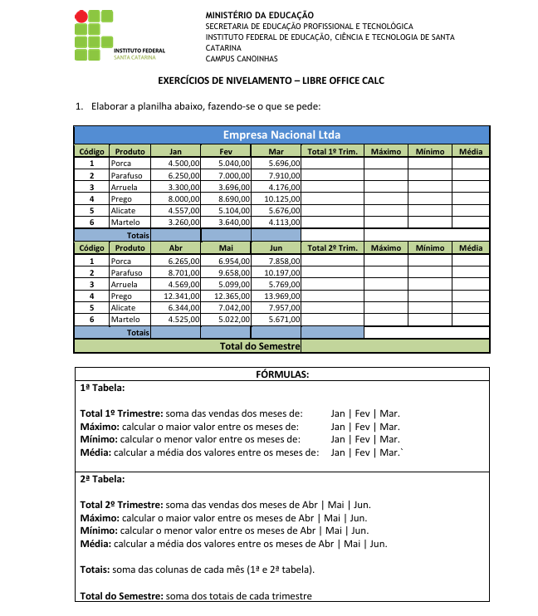
Empresa Nacional Ltda
Código | Produto | Jan | Fev | Mar | Total 1ª Trim | Máximo | Mínimo | Média
1 | Porca | R$ 4,500.00 | R$ 5,040.00 | R$ 5,696.00 | R$ 15,236.00 | R$ 5,696.00 | R$ 4,500.00 | R$ 5,078.67
2 | Parafuso | R$ 6,250.00 | R$ 7,000.00 | R$ 7,910.00 | R$ 21,160.00 | R$ 7,910.00 | R$ 6,250.00 | R$ 7,053.33
3 | Arruela | R$ 3,300.00 | R$ 3,696.00 | R$ 4,176.00 | R$ 11,172.00 | R$ 4,176.00 | R$ 3,300.00 | R$ 3,724.00
4 | Prego | R$ 8,000.00 | R$ 8,690.00 | R$ 10,125.00 | R$ 26,815.00 | R$ 10,125.00 | R$ 8,000.00 | R$ 8,938.33
5 | Alicate | R$ 4,557.00 | R$ 5,104.00 | R$ 5,676.00 | R$ 15,337.00 | R$ 5,676.00 | R$ 4,557.00 | R$ 5,112.33
6 | Martelo | R$ 3,260.00 | R$ 3,640.00 | R$ 4,113.00 | R$ 11,013.00 | R$ 4,113.00 | R$ 3,260.00 | R$ 3,671.00
Totais |  | R$ 29,867.00 | R$ 33,170.00 | R$ 37,696.00 | R$ 100,733.00
Código | Produto | Jan | Fev | Mar | Total 2ª Trim | Máximo | Mínimo | Média
1 | Porca | R$ 6,265.00 | R$ 6,954.00 | R$ 7,858.00 | R$ 42,755.00 | R$ 7,858.00 | R$ 6,265.00 | R$ 7,025.67
2 | Parafuso | R$ 8,701.00 | R$ 9,658.00 | R$ 10,197.00 | R$ 79,245.00 | R$ 10,197.00 | R$ 8,701.00 | R$ 9,518.67
3 | Arruela | R$ 4,569.00 | R$ 5,099.00 | R$ 5,769.00 | R$ 70,544.00 | R$ 5,769.00 | R$ 4,569.00 | R$ 5,145.67
4 | Prego | R$ 12,341.00 | R$ 12,365.00 | R$ 13,969.00 | R$ 65,975.00 | R$ 13,969.00 | R$ 12,341.00 | R$ 12,891.67
5 | Alicate | R$ 6,344.00 | R$ 7,042.00 | R$ 7,957.00 | R$ 53,634.00 | R$ 7,957.00 | R$ 6,344.00 | R$ 7,114.33
6 | Martelo | R$ 4,535.00 | R$ 5,022.00 | R$ 5,671.00 | R$ 47,290.00 | R$ 5,671.00 | R$ 4,535.00 | R$ 5,076.00
Totais |  | R$ 42,755.00 | R$ 46,140.00 | R$ 51,421.00 | R$ 140,316.00
Total Semestre |  |  |  |  | R$ 241,049.00
Máximo Vendido em Valor |  |  |  |  | R$ 13,969.00
Segundo Maior |  |  |  |  | R$ 12,365.00
Primero Menor |  |  |  |  | R$ 3,260.00
Exercícios retirados gratuitamente da Intenet para praticar soma, mínimo, máximo, maior e menor.

